완납증명서
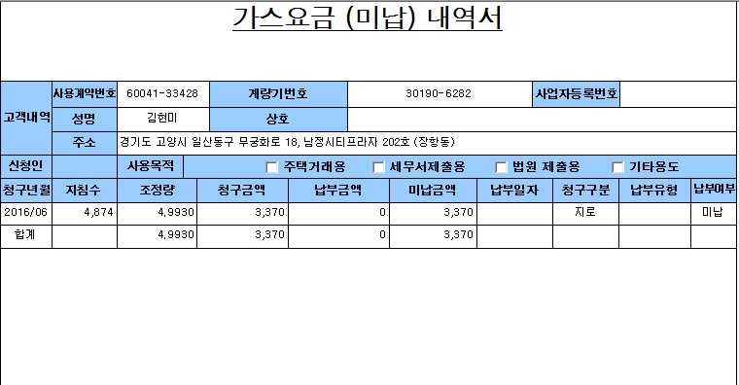
완납
완납

상기 주소지의 도시가스 사용요금이 완납되었음을 확인합니다
2016년 07월 06일
서울도시가스 주식회사

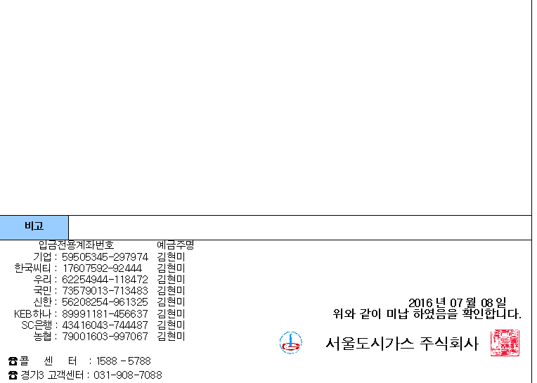

완납

